关系图
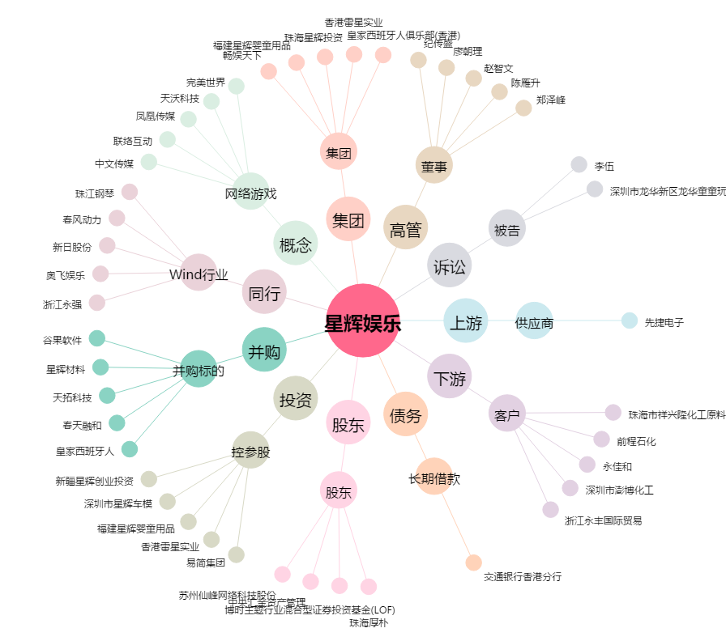
星辉娱乐[300043.SZ] - 关系概览图

